Sheet1
序号 | 产品名称 | 产品图片 | 规格（mm） | 材质描述 | 数量 | 单价 | 总价
2 | 双层铁床 | 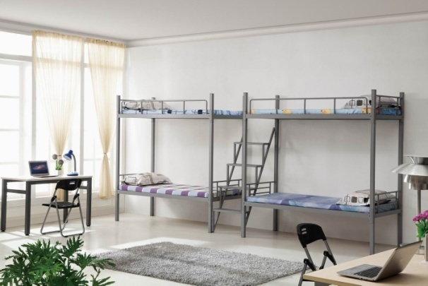 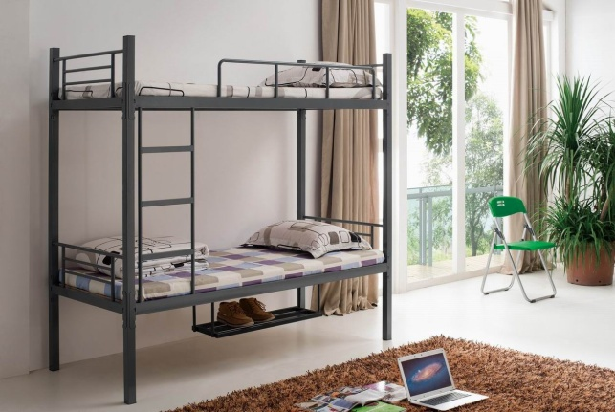 | 2000*900*1700 | 1.床柱（镀锌）：50*106mm，材料厚度1.2mm。采用优质冷轧钢板经特制一次成型线轧制而成，并且进行镀锌处理。 2.床边（镀锌）：32*82mm，材料厚度1.2mm。采用优质冷轧钢板经特制一次成型线轧制而成，并且进行镀锌处理 3.床档（镀锌）：25*25，壁厚1.0mm。采用优质冷轧钢板经特制一次成型线轧制而成，并且进行镀锌处理。 4.护栏（镀锌）：主管32*32，壁厚1.0mm，辅管25*25*1.0mm采用优质冷轧钢板经特制一次成型线轧制而成，并且进行镀锌处理。护栏高250mm。 5.爬梯（镀锌）：爬梯外立柱32*32，材料厚度1.0mm，爬梯档子25*25mm，壁厚1.0mm。步梯内径300mm。 6.床板：采用优质杉木原木，表层打磨处理,防止毛刺。 7.结构连接：整张床连接部份采用卡扣挂件连接，不采用螺丝连接，每张床可承重≥600kg 8. 焊接点：铁床部件焊接全部采用二氧化碳保护焊接，铁板表面经除油，去锈，磷化静电喷粉高温固化而成。 10.卡式连接处挂件：经冲床冲压成L型，需有三个连接卡口，成型后尺寸为206*28*28mm，材料厚度≥2.0mm。 9.床板为厚度约15mm的杉木条，床档4条约40mm*60mm实木料。 | 52
3 | 4门柜 | 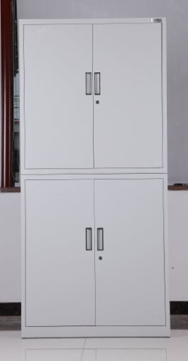 | 铁皮4门柜独立锁，880*400*1810 | 1.钢板：采用优质冷轧钢板，厚度≥0.8 ，表面镀锌钝化处理，提高防腐能力； 2、柜体：采用静电喷塑设备做过磷化和防锈处理，柜面喷塑前均经磷化处理表面经除油、去锈、磷化等十道工序前处理，国际最新流行色亚光静电喷粉，高温塑化而成。防锈蚀性能卓越；最上层空间高度50cm 3. 隔板：经过加强处理，坚固耐用，秉承性能好； 4、把手：采用ABS材料冲击成型，坚固、耐磨、不褪色； 5、锁具：普通柜门锁，优质合金材质，互开率低，表面光滑，不易变形，安全系数高。 | 52
要求： | 总报价需包含税费运费安装费，供货周期15天内。 |  |  |  |  |  | 0

